Laporan Data Siswa SMALB
 | 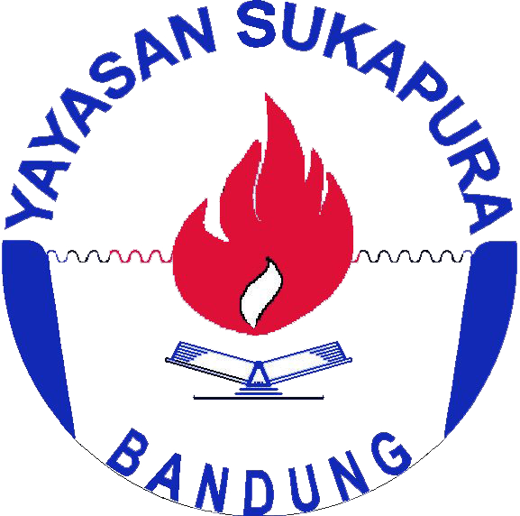 | IDENTITAS SEKOLAH
 |  | Nama Sekolah | SLB C Sukapura |  | Bandung, 22 November 2018
 |  | Status | Swasta |  | Kepala Sekolah
 |  | Alamat | Jl. PSM Perumahan Bumi Asri
 |  |  | Kiaracondong Bandung 40285
 |  | No. Telepon | 022-7336239
 |  | Email | slbcsukapura@gmail.com |  | Drs. Gunansyah Priyatna
 |  | NPSN | 20219811 |  | NIP.196207221992031003

DATA SISWA SMALB
NO | NIS | NAMA | WAKTU KABUR | WAKTU KETEMU | LOKASI KETEMU

